（参考）試験項目サンプル対象ソースコード
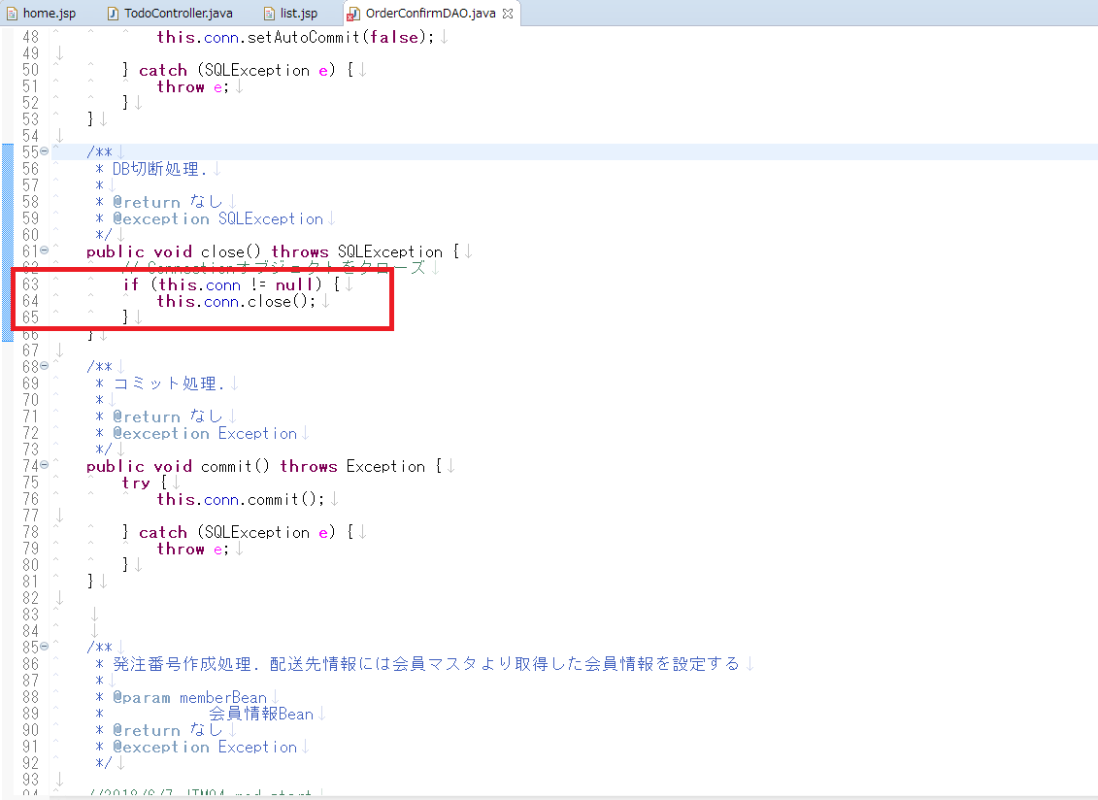
■home.jsp
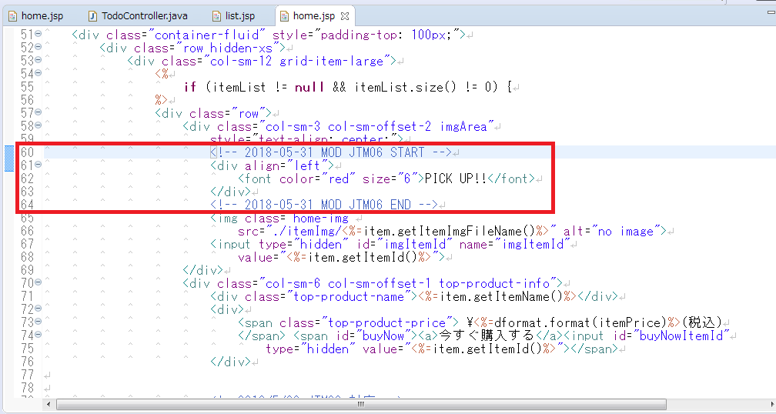

■HomeInitLogic.java
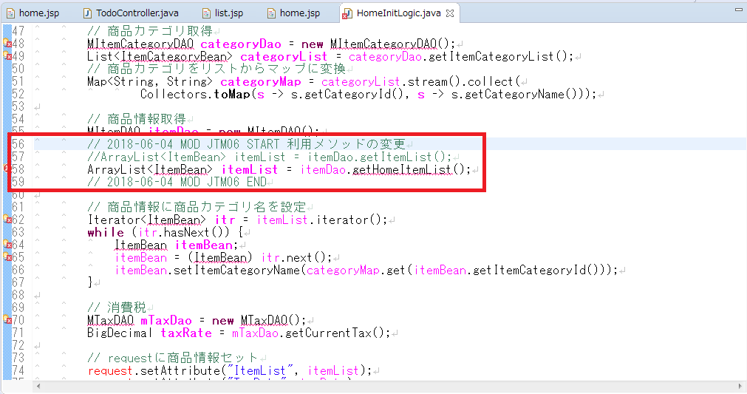

■ | OrderConfirmDAO.java

